AJK
BARISAN AHLI JAWATAN KUASA MASJID JAMEK TASEK GELUGOR SESI 2013-2015


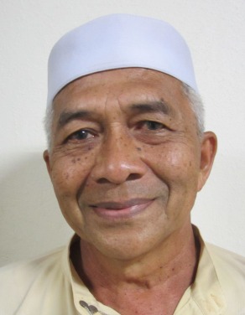
 |  |  |  | PENGERUSI
 |  |  |  | USTAZ HAJI KHAIROL ANNUAR BIN HAJI MUSA |  |  |  |  | TIMBALAN PENGERUSI
 |  |  |  | PANGILAN MESRA : PAK LANG |  |  |  |  | HAJI MOHD. RADZI BIN HAJI OTHMAN
 |  |  |  | H/P : 019-4464545 |  |  |  |  | PANGILAN MESRA : HAJI RADZI
 |  |  |  | KWS : PERMATANG MANGGIS |  |  |  |  | H/P : 019-5950165
 |  |  |  |  |  |  |  |  | KWS : PERMATANG BERANGAN A

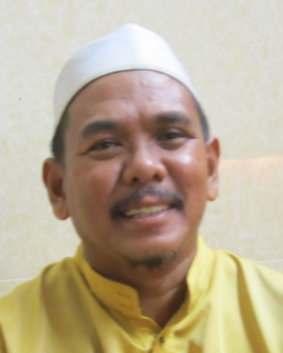
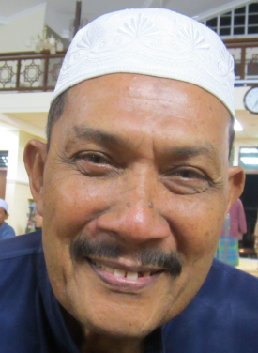
 |  |  |  |  | SETIAUSAHA
 |  |  |  |  | En. NOR HISYAM BIN MOHAMMAD |  |  |  |  | BENDARHARI
 |  |  |  |  | PANGGILAN MESRA : CIKGU SHAM |  |  |  |  | HAJI AHMAD BIN ABDULLAH
 |  |  |  |  | H/P : 013-4851424 |  |  |  |  | PANGGILAN MESRA : HAJI FADIL
 |  |  |  |  | KWS : PERMATANG BERANGAN C |  |  |  |  | H/P : 012-5132999
 |  |  |  |  |  |  |  |  |  | KWS : PERMATANG BERANGAN B

 | AHLI JAWATAN-KUASA (AJK)


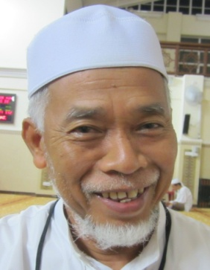
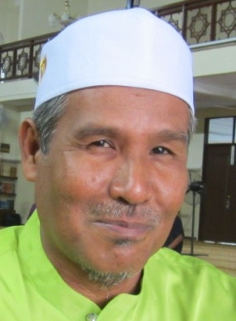
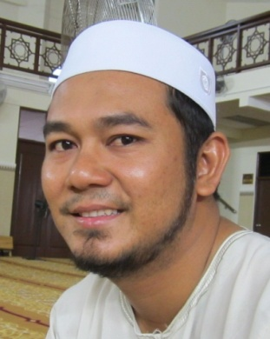
 |  | HAJI PAKHARADZI BIN MOHAMAD |  |  |  |  | En. BUKHARI BIN ISMAIL |  |  | HAJI MOHD SABRI BIN ARSHAD |  | En. ABDUL LATIF BIN ABU HASSAN
 |  | PANGGILAN MESRA : HAJI PAKHA |  |  |  |  | PANGGILAN MESRA : CIKGU BUKHARI |  |  | PANGGILAN MESRA : HAJI SABRI |  | PANGGILAN MESRA : LATIF
 |  | H/P : 012-5632375 |  |  |  |  | H/P : 019-4572717 |  |  | H/P : 013-4254253 |  | H/P : 019-4303304
 |  | KWS : TAMAN SAWI / SAGA |  |  |  |  | KWS : TAMAN SEPADU LAMA |  |  | KWS : PERMATANG MANGGIS |  | KWS : TAMAN SEPADU BARU /
 |  |  |  |  |  |  |  |  |  |  |  |  | PMTG BERANGAN.

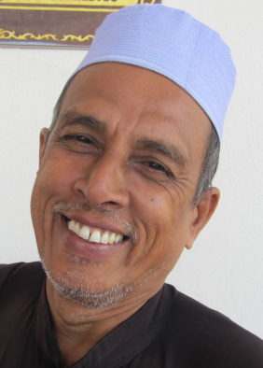

 |  |  | En. MOHD RAZKI BIN S. SAHOL HAMID |  |  |  |  | En. HASHIM BIN AHMAD |  |  | En. MOHD ZAMRI BIN MAT YASIN
 |  |  | PANGGILAN MESRA : KIE |  |  |  |  | PANGGILAN MESRA : HASYIM |  |  | PANGGILAN MESRA ; ZAM BIHON SUP
 |  |  | H/P : 017-4916414 |  |  |  |  | H/P : 019-4256699 |  |  | H/P : 019-4637852
 |  |  | KWS : LOT 2828 |  |  |  |  | KWS : TAMAN SEPADU BARU |  |  | KWS : TAMAN SEPADU LAMA



 |  | HAJI HARON BIN MD. ISA |  |  |  |  | HAJI MOHD. DESA BIN AWANG |  |  | HAJAH HALIMAH BT DARUS |  | HAJAH HALIJAH BT AWANG
 |  | PANGGILAN MESRA : PAK TAM |  |  |  |  | PANGGILAN MESRA : PAK CU DESA |  |  | PANGGILAN MESRA : |  | PANGGILAN MESRA :
 |  | TEL : 04-5735581 |  |  |  |  | H/P : 012-9231710 |  |  |  |  | TEL : 04-5731075
 |  | KWS : PERMATANG BERANGAN A |  |  |  |  | KWS : PERMATANG BERANGAN C |  |  | KWS : PERMATANG BERANGAN B |  | KWS : TAMAN SAWI

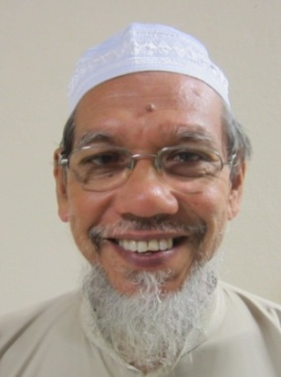

 |  |  |  |  |  | PEMERIKSA KIRA-KIRA 1 |  |  | PEMERIKSA KIRA-KIRA 2
 |  |  |  |  |  | HAJI THAHIR BIN KHALIB |  |  | En . ABDUSSYAKUR BIN ABDUSSAMAD
 |  |  |  |  |  | PANGGILAN MESRA : HAJI THAHIR |  |  | PANGGILAN MESRA :
 |  |  |  |  |  | H/P : 013-4888000 |  |  | H/P : 017-4948893
 |  |  |  |  |  | KWS : TAMAN SEPADU LAMA |  |  | KWS : TAMAN SEPADU BARU

PETUGAS
PARA IMAM DAN PETUGAS MASJID JAMEK TASEK GELUGOR TAHUN 2013~2015


 |  |  | IMAM
 |  |  | USTAZ HAJI MOHD . NAZERI BIN HAJI JUSOH
 |  |  | PANGGILAN MESRA : USTAZ NAZERI
 |  |  | H/P : 013-5157747
 |  |  | KWS : PERMATANG BERANGAN C

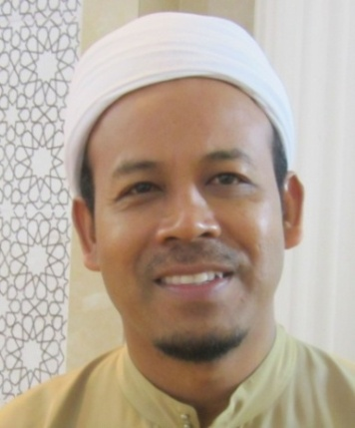
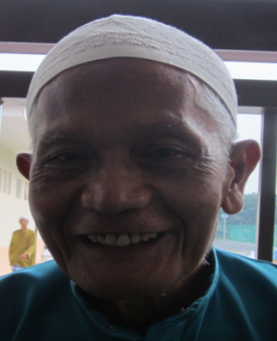
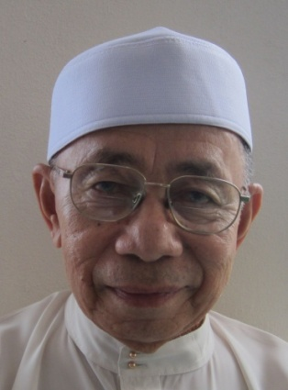
 | IMAM |  |  | IMAM |  | IMAM
 | USTAZ HAJI ABD. RAHMAN BIN IDERIS |  |  | USTAZ HAJI YAHAYA BIN PUTEH |  | USTAZ HAJI ALIAS BIN HAJI ISA
 | PANGGILAN MESRA : USTAZ ABD. RAHMAN |  |  | PANGGILAN MESRA : USTAZ YA |  | PANGGILAN MESRA : PAK LONG ALIAS
 | H/P : 019-4574768 |  |  | TEL : 04-5732127 |  | H/P : 013-4731580
 | KWS : PERMATANG BERANGAN A |  |  | KWS : TAMAN SEPADU LAMA |  | KWS : PERMATANG BERANGAN A

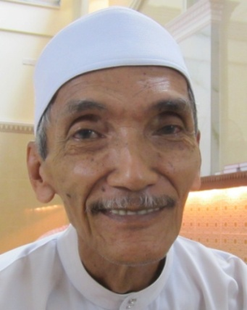
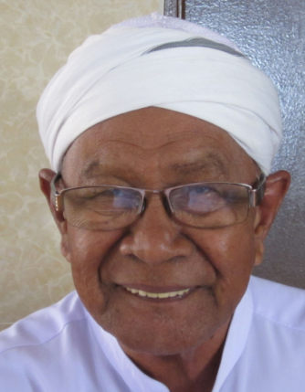
 |  | BILAL |  |  | PEMBANTU BILAL
 |  | HAJI MOKHTAR BIN JAAFAR |  |  | HAJI OMAR BIN LEBAI SALLEH
 |  | PANGGILAN MESRA : PAK LANG MOKHTAR |  |  | PANGGILAN MESRA : PAK LONG OMAR
 |  | H/P : 012-4852726 |  |  | H/P : 012-5560630
 |  | KWS : RUMAH MURAH |  |  | KWS : PERMATANG BERANGAN B

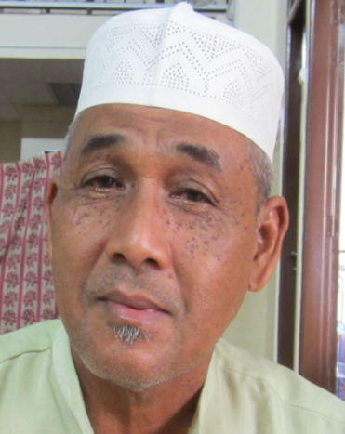
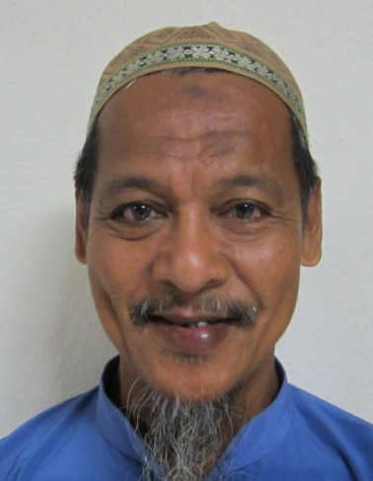
 |  | SIAK 1 |  |  | SIAK 2
 |  | HAJI ROSIDI BIN AHMAD |  |  | En. KAMARUZAMAN
 |  | PANGGILAN MESRA : PAK LONG SIDI |  |  | PANGGILAN MESRA : BANG CIK
 |  | H/P : 013-4261883 |  |  | H/P : 012-4638936
 |  | KWS : PERMATANG BERANGAN A |  |  | KWS : PERMATANG BERANGAN

